Dashboard
 |  |  |  |  |  |  |  |  |  | <-종목별공시URL은 코스피 코스닥 10개만 끌고와서 Z5:Z24에 넣기

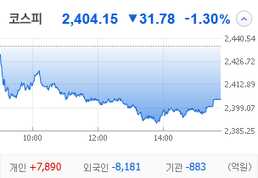
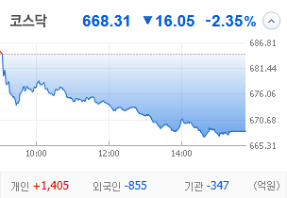
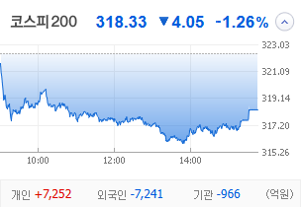
KOSPI | KOSDAQ | KOSPI 200 | 상승종목 |  |  |  |  |  |  |  | 종목별 투자정보
 |  |  | 번호 | 구분 | 등락률순위 | 종목명 | 현재가 | 전일비 | 등락률 | URL | 종목명 | 남선알미늄
 |  |  | 1 | KOSPI | 1 | 오리엔트바이오 | 1,236 | ↑ | 0 | https://finance.naver.com/item/main.naver?code=002630 | 현재가 |  |  | 1700
 |  |  | 2 |  | 2 | SBS | 20,000 | ↑ | 0 | https://finance.naver.com/item/main.naver?code=034120 | 전일비 |  |  | ▲
 |  |  | 3 |  | 3 | 티와이홀딩스우 | 5,580 | ↑ | 0 | https://finance.naver.com/item/main.naver?code=36328K | 등락률 |  |  | 20%
 |  |  | 4 |  | 4 | 코오롱모빌리티그룹우 | 8,870 | ↑ | 0 | https://finance.naver.com/item/main.naver?code=45014K | 거래량 |  |  | 76,166,198
다우산업 | 나스닥 | S&P 500 | 5 |  | 5 | 남선알미우 | 21,400 | ↑ | 0 | https://finance.naver.com/item/main.naver?code=008355 | 시가총액 |  |  | 2,194
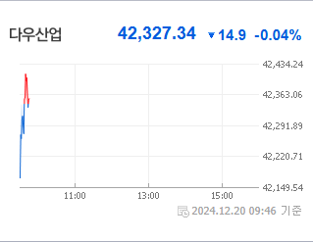
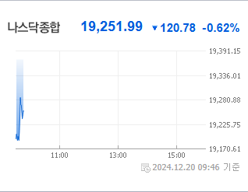
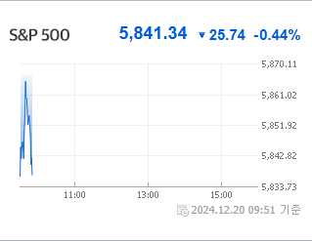
 |  |  | 6 |  | 6 | 남선알미늄 | 1,700 | ▲ | 0 | https://finance.naver.com/item/main.naver?code=008350 | 영업이익 |  |  | 6400%
 |  |  | 7 |  | 7 | HJ중공업 | 5,850 | ▲ | 0 | https://finance.naver.com/item/main.naver?code=097230 | 외국인비율 |  |  | 3.85
 |  |  | 8 |  | 8 | 성안머티리얼스 | 699 | ▲ | 0 | https://finance.naver.com/item/main.naver?code=011300 | PER |  |  | 18.89
 |  |  | 9 |  | 9 | DB | 1,540 | ▲ | 0 | https://finance.naver.com/item/main.naver?code=012030 | ROE |  |  | -0.09
 |  |  | 10 |  | 10 | HD현대마린솔루션 | 162,000 | ▲ | 0 | https://finance.naver.com/item/main.naver?code=443060 | PBR |  |  | 0.69
USD환율 | JPY환율 | EUR환율 | 11 | KOSDAQ | 1 | 에코아이 | 20,050 | ▲ | 0 | https://finance.naver.com/item/main.naver?code=448280
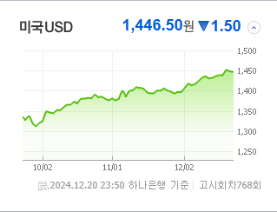
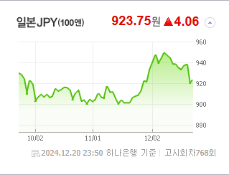
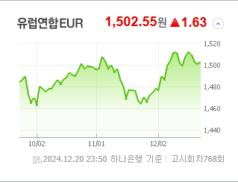
 |  |  | 12 |  | 2 | 퀀텀온 | 698 | ▲ | 0 | https://finance.naver.com/item/main.naver?code=227100 | 종목별 공시지표 |  | 오늘의 리포트
 |  |  | 13 |  | 3 | 인벤티지랩 | 17,420 | ▲ | 0 | https://finance.naver.com/item/main.naver?code=389470 | 파일명 | URL | 구분 | 개수
 |  |  | 14 |  | 4 | 듀켐바이오 | 9,080 | ▲ | 0 | https://finance.naver.com/item/main.naver?code=176750 |  | 0 | 시황정보 | 20
 |  |  | 15 |  | 5 | 켐트로스 | 4,560 | ▲ | 0 | https://finance.naver.com/item/main.naver?code=220260 |  |  | 투자정보 | 14
 |  |  | 16 |  | 6 | 케어젠 | 26,950 | ▲ | 0 | https://finance.naver.com/item/main.naver?code=214370 |  |  | 종목분석 | 28
WIT | 유가 | 금 | 17 |  | 7 | 오스테오닉 | 6,070 | ▲ | 0 | https://finance.naver.com/item/main.naver?code=226400
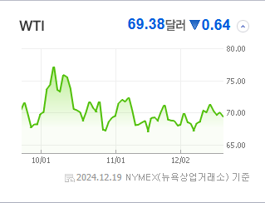
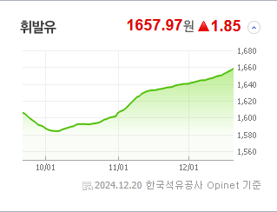
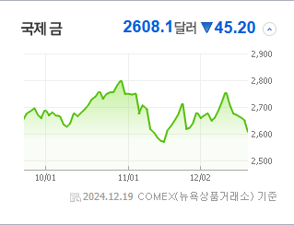
 |  |  | 18 |  | 8 | 에스유홀딩스 | 1,700 | ▲ | 0 | https://finance.naver.com/item/main.naver?code=031860 |  |  | 경제전망리포트
 |  |  | 19 |  | 9 | 일승 | 4,590 | ▲ | 0 | https://finance.naver.com/item/main.naver?code=333430 |  |  | 파일명 | URL
 |  |  | 20 |  | 10 | 알티캐스트 | 1,185 | ▲ | 0 | https://finance.naver.com/item/main.naver?code=085810 |  |  | AG23 | AH23

 | 전일대비
건강관리업체및서비스 | 2.69%
해운사 | 1.98%
조선 | 1.61%
사무용전자제품 | 0.54%
가스유틸리티 | 0.53%
상업서비스와공급품 | 0.21%
생명보험 | 0.05%
석유와가스 | -0.03%
백화점과일반상점 | -0.06%
항공화물운송과물류 | -0.08%
가구 | -0.09%
다각화된소비자서비스 | -0.19%
자동차 | -0.24%
광고 | -0.30%
도로와철도운송 | -0.35%
양방향미디어와서비스 | -0.39%
컴퓨터와주변기기 | -0.45%
무역회사와판매업체 | -0.49%
복합유틸리티 | -0.53%
종이와목재 | -0.63%
기타 | -0.63%
다각화된통신서비스 | -0.66%
인터넷과카탈로그소매 | -0.68%
건설 | -0.68%
IT서비스 | -0.77%
섬유,의류,신발,호화품 | -0.90%
건축자재 | -0.95%
 | 업종별시세 |  | 주요 뉴스 |  |  |  |  |  |  |  | 오늘자 뉴스
 |  |  | 출처 |  | 제목 |  |  |  |  | URL | 제목 |  | 출처 | URL
 |  |  | 매일경제 |  | “주식한다면서 ‘배트맨’을 몰라?”…서학개미들 쓸어담는다는 8개 종목은 |  |  |  |  | ▶ | 1 |  | 뉴스공시
 |  |  | 서울경제 |  | 코리아 디스카운트' 대통령 후보 검증해야[동십자각] |  |  |  |  | ▶ | 2 |  | 뉴스공시
 |  |  | 비즈워치 |  | MBK, 고려아연 투자 핵심 경영진 모두 '내국인'…재차 반박 |  |  |  |  | ▶ | 1 |  | 뉴스공시
 |  |  | MBN |  | 이륙 직전에 연료 샌 아시아나 여객기, 부랴부랴 항공기 교체 |  |  |  |  | ▶ | 2 |  | 뉴스공시
 |  |  | 매일경제 |  | “투자자도 방전될 지경”…배터리 관련주 우수수, 중국만 잘나가네 |  |  |  |  | ▶ | 3 |  | 뉴스공시
 |  |  | 매일경제 |  | 이베이, G마켓 소수지분 매각 나선다 |  |  |  |  | ▶ | 4 |  | 뉴스공시
 |  |  | 조선비즈 |  | 금요일 밤은 눈크게 뜨고 공시 보세요.. 주주배정 유증한 차바이오텍·지아이이노 시간외 下 |  |  |  |  | ▶ | 5 |  | 뉴스공시
 |  |  | 매일경제 |  | 방전된 한국 … 中 2차전지 ETF만 질주 |  |  |  |  | ▶ | 6 |  | 뉴스공시
 |  |  | 서울경제 |  | 변동성에 대비 다양한 테마 우량주만 엄선…올 42% 수익[펀드줌인] |  |  |  |  | ▶ | 7 |  | 뉴스공시
 |  |  | 서울경제 |  | 5개월째 본인가 지연…출발부터 힘든 우리證 |  |  |  |  | ▶ | 8 |  | 뉴스공시
 |  |  | 한국경제 |  | "넷플서 '그알'도 볼 수 있대"…지지부진했던 '이 회사' 날았다 |  |  |  |  | ▶ | 9 |  | 뉴스공시
 |  |  | 뉴스1 |  | 외국인 8000억 팔아치우자 코스피 '흔들'…두 달 만에 최대 순매도 |  |  |  |  | ▶ | 10 |  | 뉴스공시
 |  |  | 서울경제 |  | 섣부른 종전 기대감…우크라 재건株 옥석가려야 |  |  |  |  | ▶ | 1 |  | 전자공시
 |  |  | 이코노미스트 |  | IPO 본부장 칼바람 속에…미래에셋증권은 ‘유임’ |  |  |  |  | ▶ | 1 |  | 뉴스공시
 |  |  | 이데일리 |  | 투자유치로 보릿고개 넘기는 스타트업…자본잠식 그림자 걷힐까[마켓인] |  |  |  |  | ▶ | 1 |  | 뉴스공시
 |  |  | 헤럴드경제 |  | 어제 5200억 판 外人, 오늘은 8300억 순매도…코스피, 2400 고지 겨우 사수 [투자360] |  |  |  |  | ▶ | 1 |  | 뉴스공시
 |  |  | 뉴스1 |  | 美 마이크론·FOMC 충격…칩스법 보조금에도 하이닉스 '하락'[핫종목] |  |  |  |  | ▶ | 2 |  | 뉴스공시
 |  |  | 머니투데이 |  | "올해는 건너뜁니다"… 외국인 매도 폭설, 산타 랠리는 없다 |  |  |  |  | ▶ | 1 |  | 전자공시
 |  |  | 한국경제TV |  | 억만장자 포트폴리오 복제했더니…3개월 30% 수익 [미다스의 손] |  |  |  |  | ▶ | 1 |  | 뉴스공시

배경화면저장페이지 나중에 입력해서 수정-디자인중


